1.1
voltar à página inicial |  |  |  | 1 - MENUS DE NAVEGAÇÃO
 | S | N | NA
 | x |  |  | 1.1 O menu de navegação deve estar estruturado como uma lista de opções
 |  |  |  | Para que possa ser bem interpretado por tecnologias de apoio, os menus e submenus devem estar estruturados com elementos nativos, do tipo <ul>, ou com a semântica e o estado dos elementos identificados com técnicas em ARIA.

 | Listagem de evidências
 |  |  |  |  | Notas:
 |  |  |  |  | Os menus de navegação, tanto o menu principal como o menu de rodapé, estão estruturados como uma lista de opções, usando elementos do tipo <ul> e <li>.

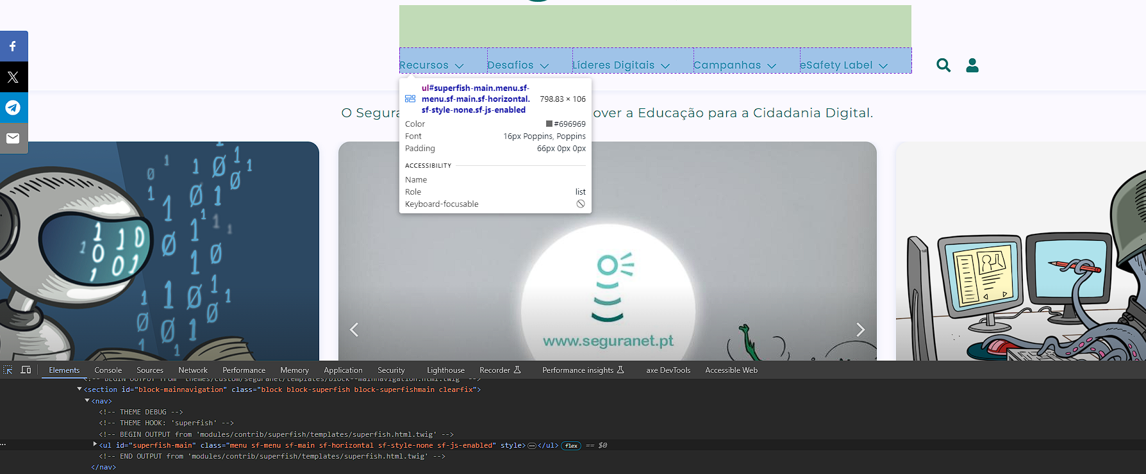

1.2
voltar à página inicial |  |  |  | 1 - MENUS DE NAVEGAÇÃO
 | S | N | NA
 | x |  |  | 1.2 É possível selecionar as opções e as subopções do menu quer com rato quer com teclado
 |  |  |  | Deve ser possível percorrer a estrutura de navegação quer com um dispositivo apontador quer com o teclado.

 | Listagem de evidências
 |  |  |  |  | Notas:
 |  |  |  |  | Toda a estrutura de navegação pode ser percorrida com o teclado, através da tecla TAB. Estas opções são visíveis pelo teclado e leitor de ecrã apenas quando o utilizador seleciona o botão para abrir o menu. As opções de 1.º nível do menu possuem também foco visível através do teclado.
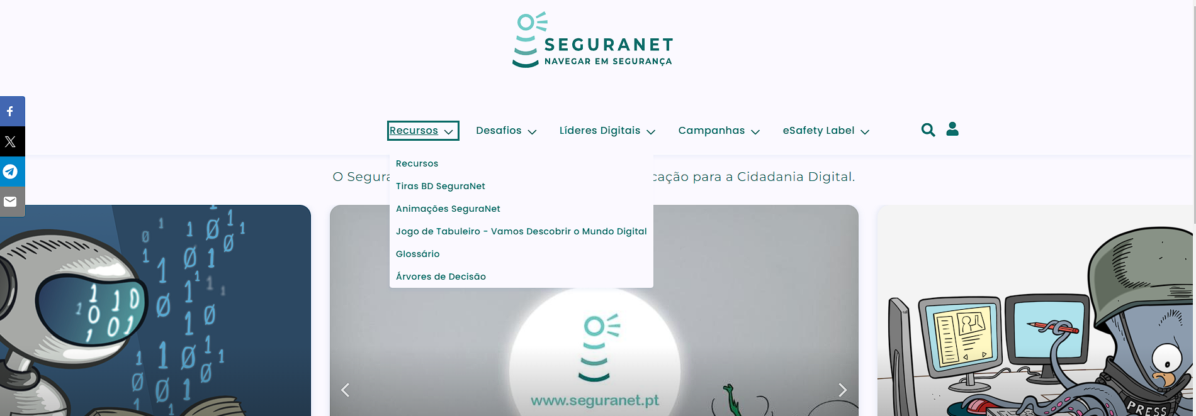

2.1
voltar à página inicial |  |  |  | 2 - TÍTULOS E SUBTÍTULOS
 | S | N | NA
 | x |  |  | 2.1 Existe um título <h1> marcado na página
 |  |  |  | O título principal de cada página, que sumariza o seu conteúdo, deve ser identificado como o primeiro nível dos títulos (h1). Não deverá ser utilizado mais do que um <h1> por página.

 | Listagem de evidências
 |  |  |  |  | Notas:
 |  |  |  |  | Na homepage, o h1 foi atríbuido a um elemento que representa a página, o logótipo. Nas restantes páginas do sítio web SeguraNet o título principal da página é identificado como o primeiro nível dos títulos (h1), o qual sumariza o seu conteúdo.

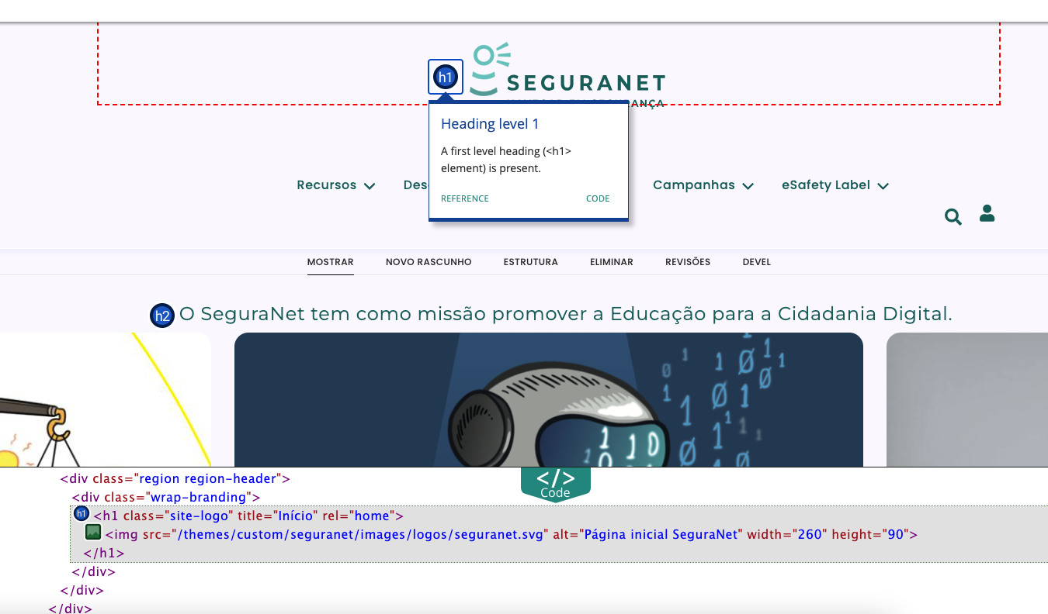

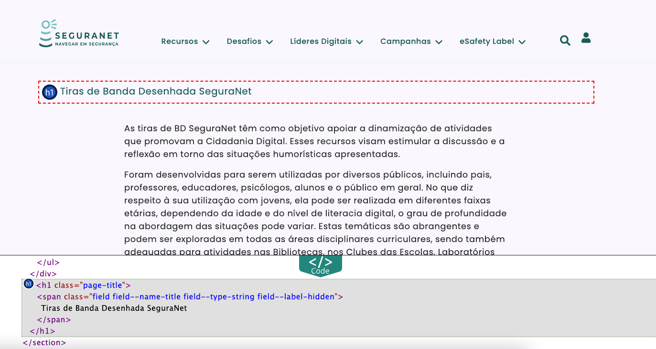

2.2
voltar à página inicial |  |  |  | 2 - TÍTULOS E SUBTÍTULOS
 | S | N | NA
 | x |  |  | 2.2 Existe uma marcação hierarquizada de títulos e subtítulos na página (<h1>...<h6>)
 |  |  |  | Os títulos são empregues de forma hierárquica para melhor estruturar os conteúdos, das informações mais gerais às mais particulares. Deverão ser usados de forma consistente por todo o sítio Web.

 | Listagem de evidências
 |  |  |  |  | Notas:
 |  |  |  |  | Os títulos e subtítulos respeitam uma hierarquia ao longo das páginas em todo o sítio web SeguraNet.

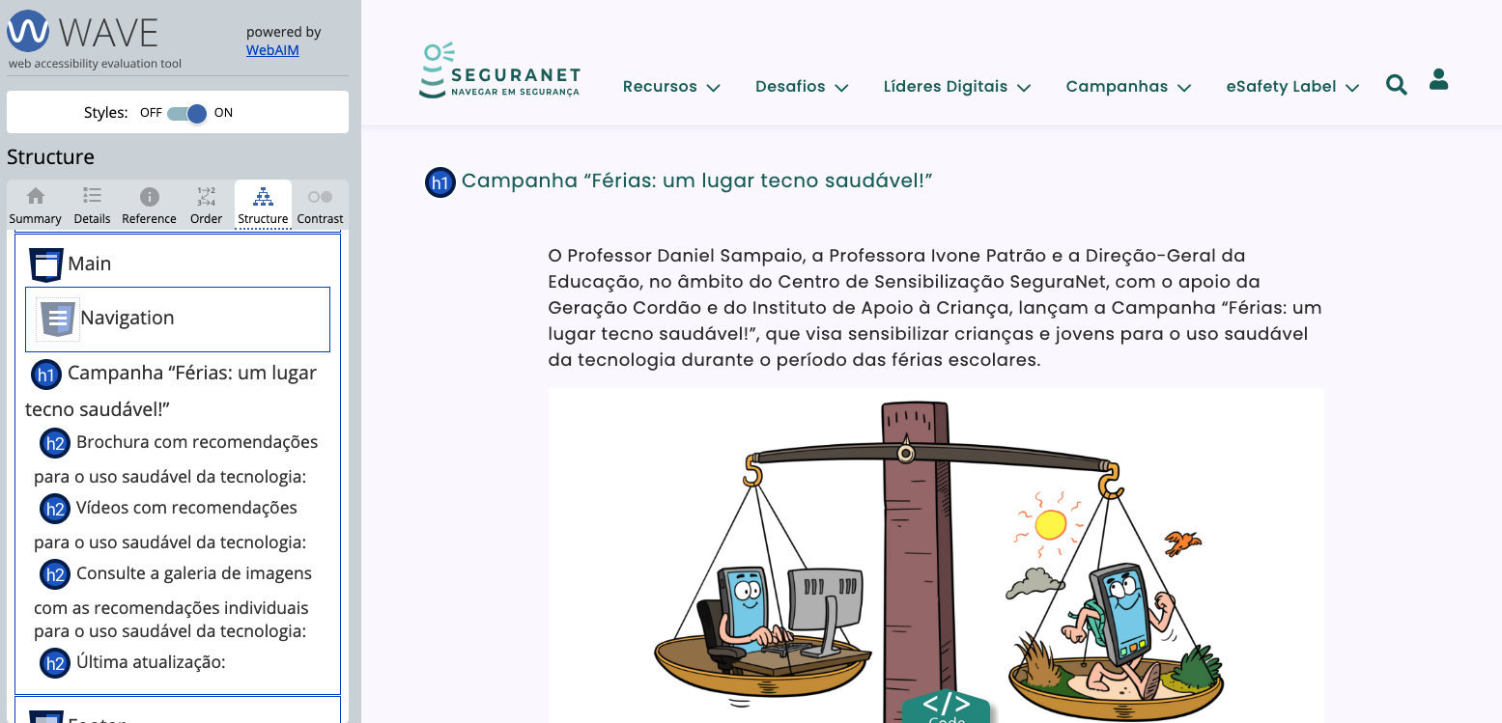

3.1
voltar à página inicial |  |  |  | 3 - TABELAS DE DADOS
 | S | N | NA
 | x |  |  | 3.1 As células que constituem os cabeçalhos da tabela estão marcadas com o elemento <th>
 |  |  |  | Identificar os cabeçalhos de uma tabela ajuda a melhor identificar os eixos que caracterizam a informação em cada célula.

 | Listagem de evidências
 |  |  |  |  | Notas:
 |  |  |  |  | O sítio web apresenta elementos tabela <table> e os cabeçalhos correspondentes estão devidamente identificados com o elemento <th>.

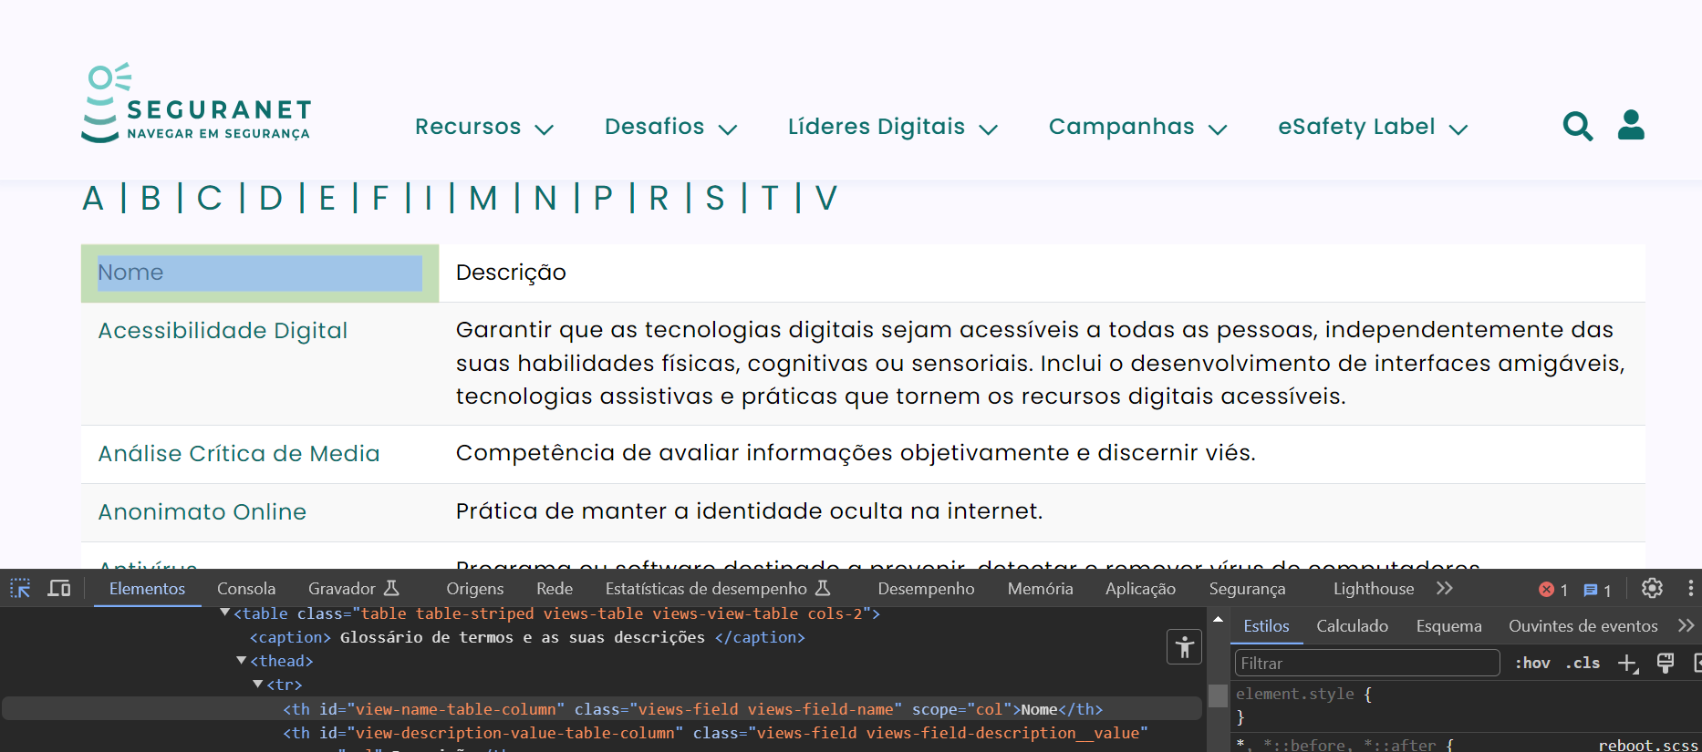

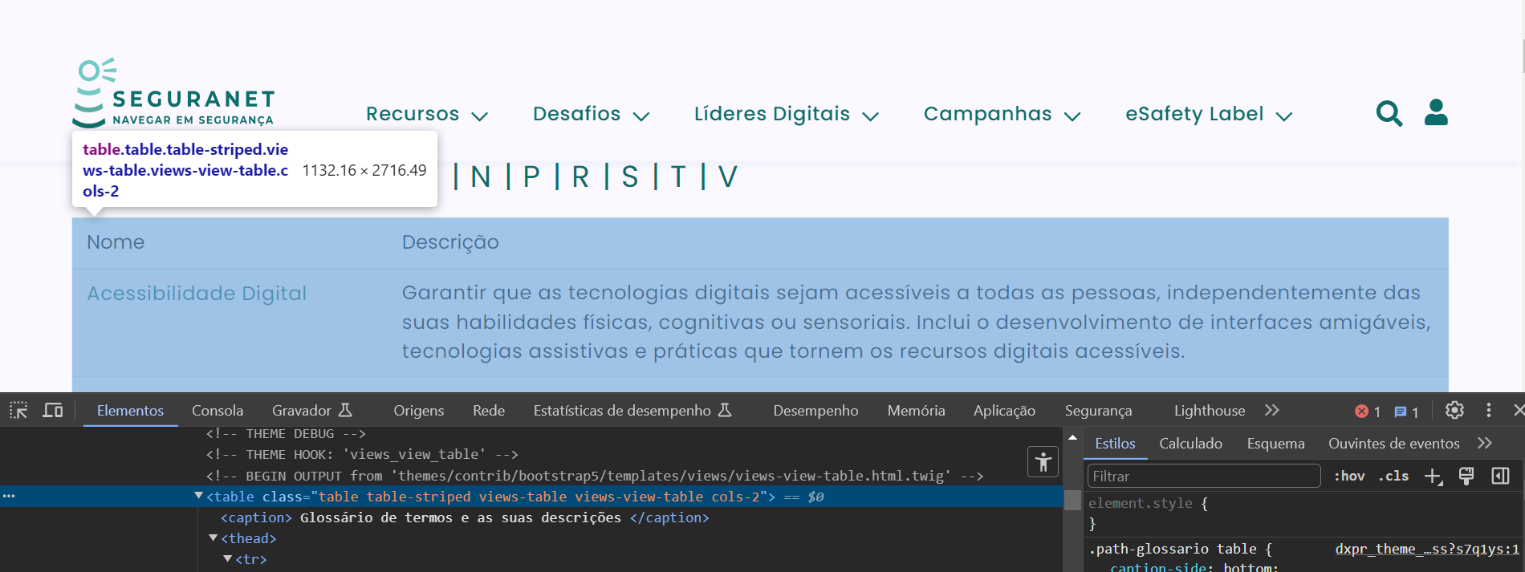

3.2
voltar à página inicial |  |  |  | 3 - TABELAS DE DADOS
 | S | N | NA
 | x |  |  | 3.2 A legenda da tabela está marcada com o elemento <caption>
 |  |  |  | Todas as tabelas deverão conter uma legenda descritiva do seu conteúdo, incluindo as fontes da informação, se necessário.

 | Listagem de evidências
 |  |  |  |  | Notas:
 |  |  |  |  | O sítio web SeguraNet apresenta elementos tabela <table> com a legenda da tabela marcada com o elemento <caption>.
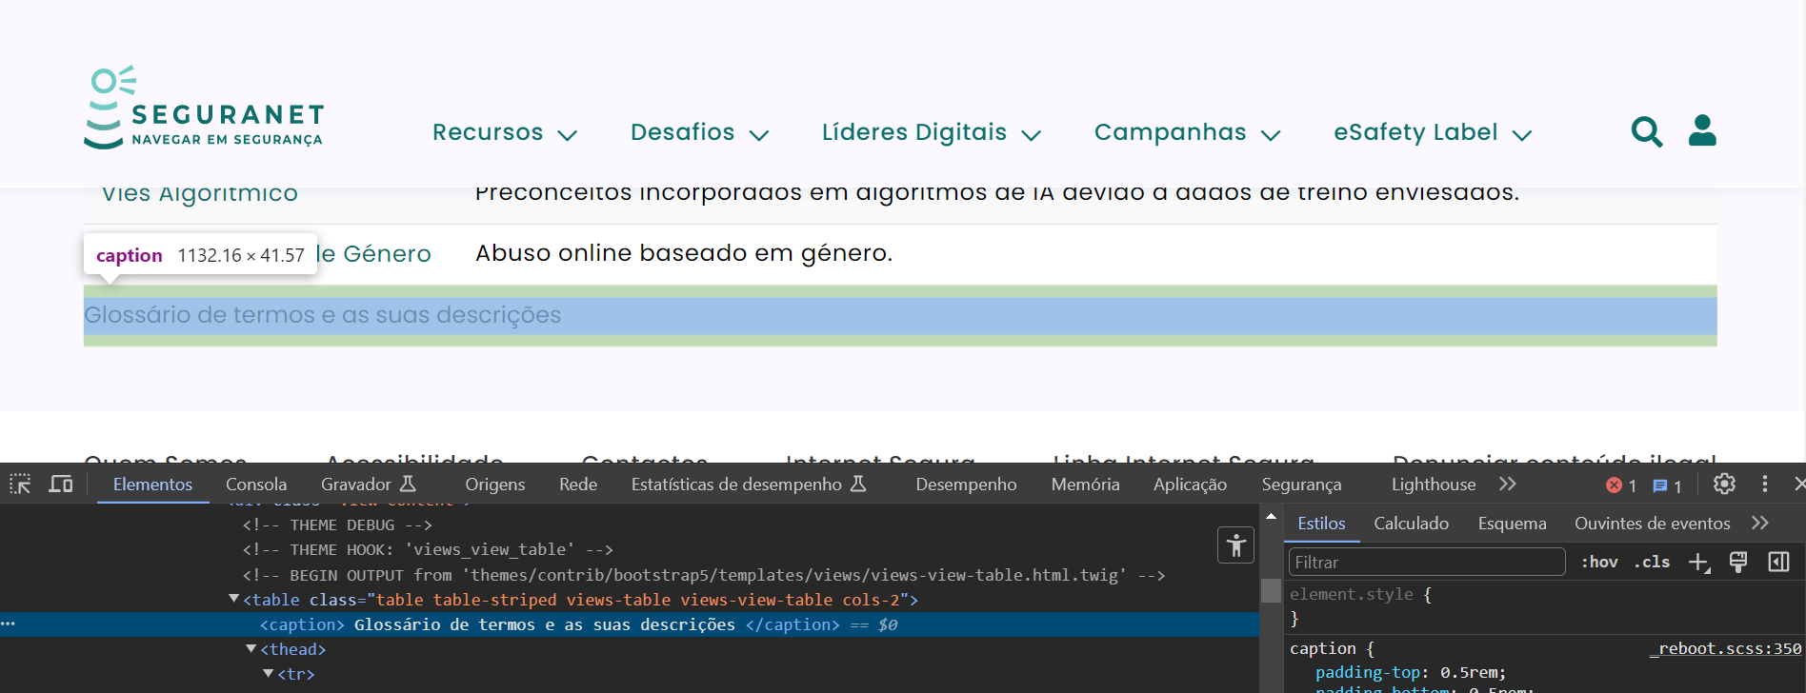

4.1
voltar à página inicial |  |  |  | 4 - ESTRUTURA DA INFORMAÇÃO
 | S | N | NA
 | x |  |  | 4.1 Ao clicar com o rato na etiqueta, o cursor surge no respetivo campo de edição
 |  |  |  | De forma a tornar a seleção de campos pequenos mais fácil, a legenda deverá estar associada ao campo respetivo com o elemento <label>, pois desta forma aumenta-se a sua área clicável. Para os utilizadores de leitores de ecrã (pessoas cegas) a associação da etiqueta ao campo de edição é também fundamental.

 | Listagem de evidências
 |  |  |  |  | Notas:
 |  |  |  |  | Os formulários apresentam as legendas dos campos estruturadas com o elemento <label> associado ao elemento <input>, para que ao clicar na legenda o cursor surja no respetivo campo de edição.
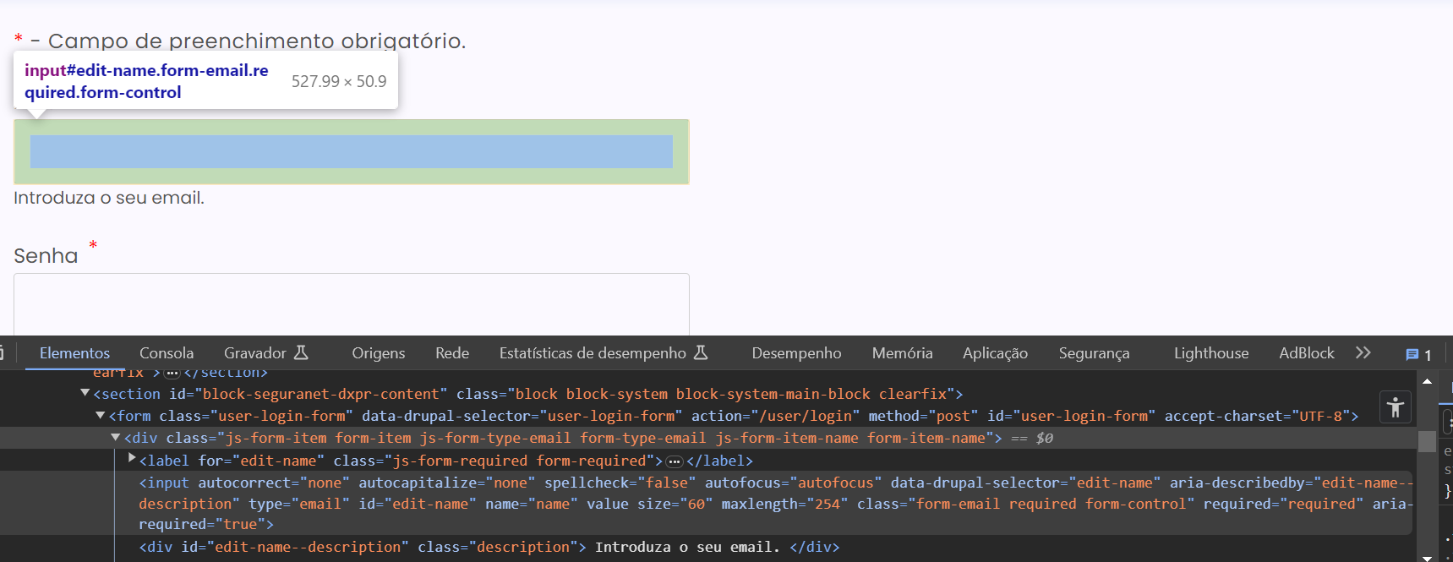

4.2
voltar à página inicial |  |  |  | 4 - ESTRUTURA DA INFORMAÇÃO
 | S | N | NA
 | x |  |  | 4.2 É possível identificar os campos de preenchimento obrigatório quando se usa apenas um leitor de ecrã
 |  |  |  | Os campos obrigatórios devem ser preferencialmente agrupados na parte inicial de um formulário e claramente identificados como tal. Se não for possível, cada campo deverá estar identificado textualmente ou como Obrigatório ou como Opcional. Não deverão ser usados apenas símbolos ou cores como elemento identificador.

 | Listagem de evidências
 |  |  |  |  | Notas:
 |  |  |  |  | Existe no início do formulário um texto com aria-label="Campo de preenchimento obrigatório.", dando a indicação ao utilizador que deve preencher todos os campos. Os campos dos formulários estão devidamente construídos e identificados como obrigátorios através da utilização do atributo aria-required. Quando ativado o leitor de ecrã e selecionado qualquer dos campos dos formulários, é indicado ao utilizador que o campo é obrigatório.
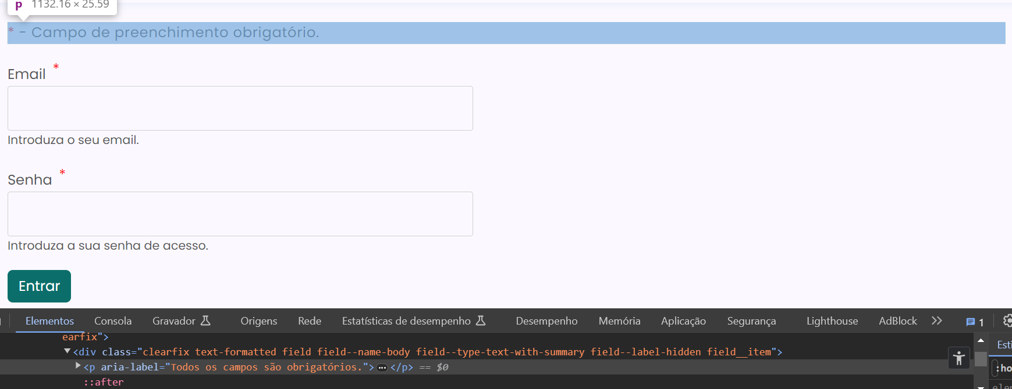

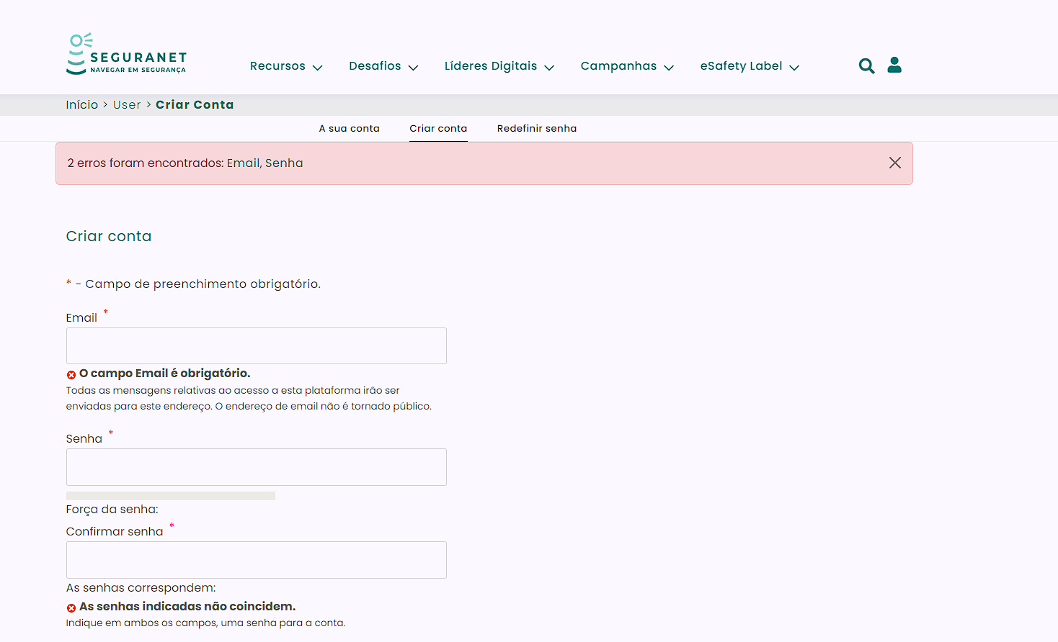

5.3
voltar à página inicial |  |  |  | 5 - GRÁFICOS E IMAGENS-LINK
 | S | N | NA
 |  | x |  | 5.3 As imagens-link têm um equivalente alternativo correto
 |  |  |  | As hiperligações compostas apenas por uma imagem obrigam que esta tenha um equivalente alternativo em texto que represente fielmente o destino da hiperligação.

 | Listagem de evidências
 |  |  |  |  | Notas:
 |  |  |  |  | As hiperligações compostas apenas por uma imagem apresentam no seu equivalente alternativo a designação “abre num novo separador”.

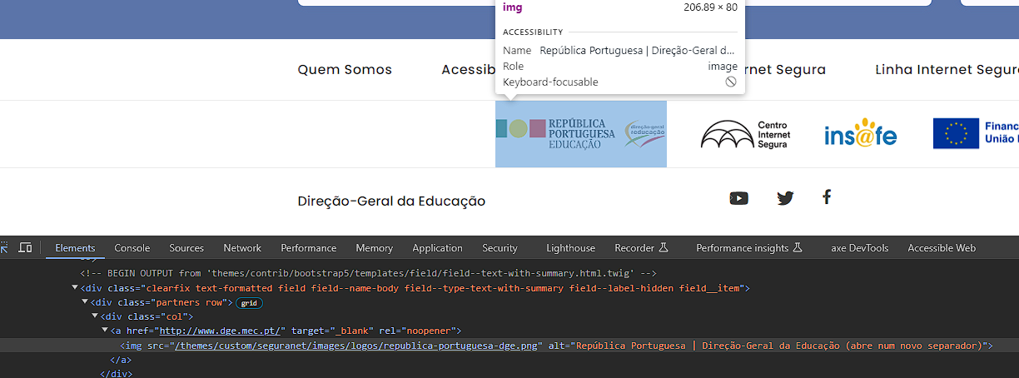

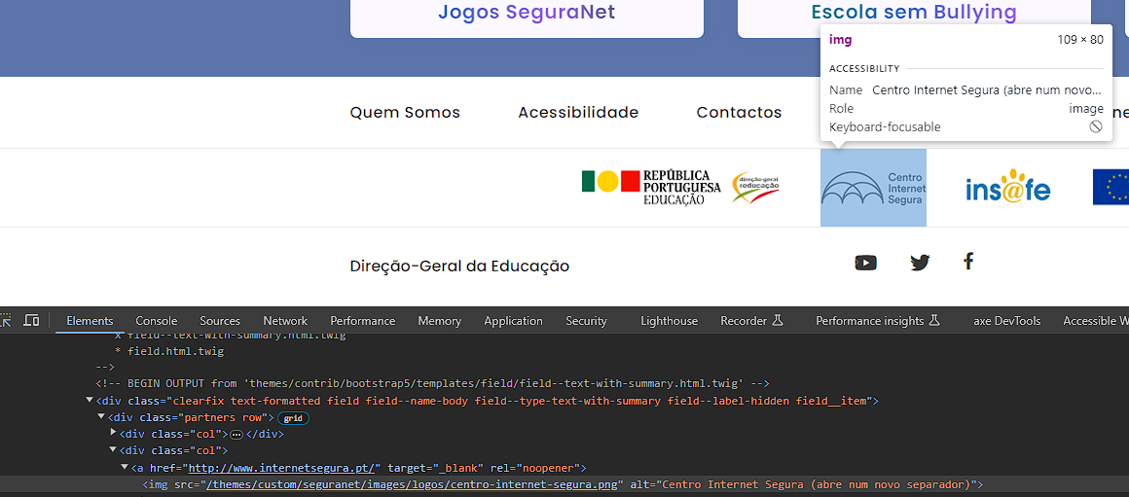

6.1
voltar à página inicial |  |  |  | 6 - CONTRASTE
 | S | N | NA
 | x |  |  | 6.1 No corpo de um documento, o rácio de contraste entre a cor do texto normal (menor que 18 pontos ou menor que 14 pontos negrito) e a cor do fundo é superior a 4,5:1
 |  |  |  | Deve assegurar-se no corpo do documento que o rácio de contraste entre a cor do texto e a cor de fundo é, no mínimo, de 4,5:1, de forma a assegurar a sua legibilidade para utilizadores com deficiências da visão.

 | Listagem de evidências
 |  |  |  |  | Notas:
 |  |  |  |  | Os textos do sítio web SeguraNet de tamanho normal respeitam o rácio de 4,5:1, de modo a assegurar a sua legibilidade.

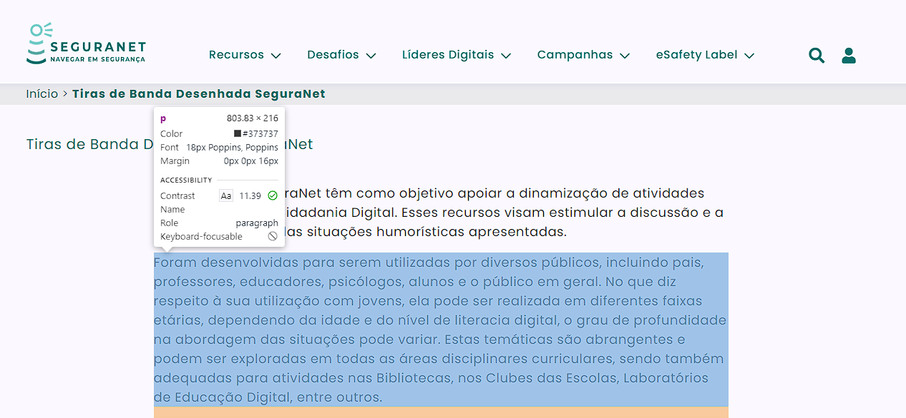

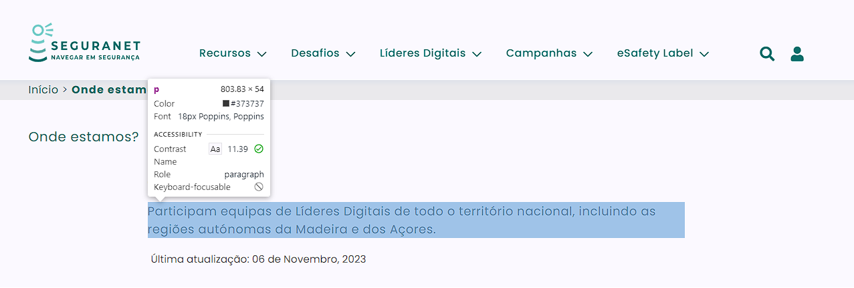

7.1
voltar à página inicial |  |  |  | 7 - PLAYERS
 | S | N | NA
 | x |  |  | 7.1 Deve ser possível ativar os botões de controlo do leitor quer com o rato quer com o teclado
 |  |  |  | Os leitores de multimédia não devem iniciar automaticamente a reprodução dos elementos e têm de ser operáveis usando apenas um rato ou usando apenas um teclado.

 | Listagem de evidências
 |  |  |  |  | Notas:
 |  |  |  |  | Todos os leitores de multimédia presentes no sítio web SeguraNet permitem a sua reprodução através do rato e do teclado.

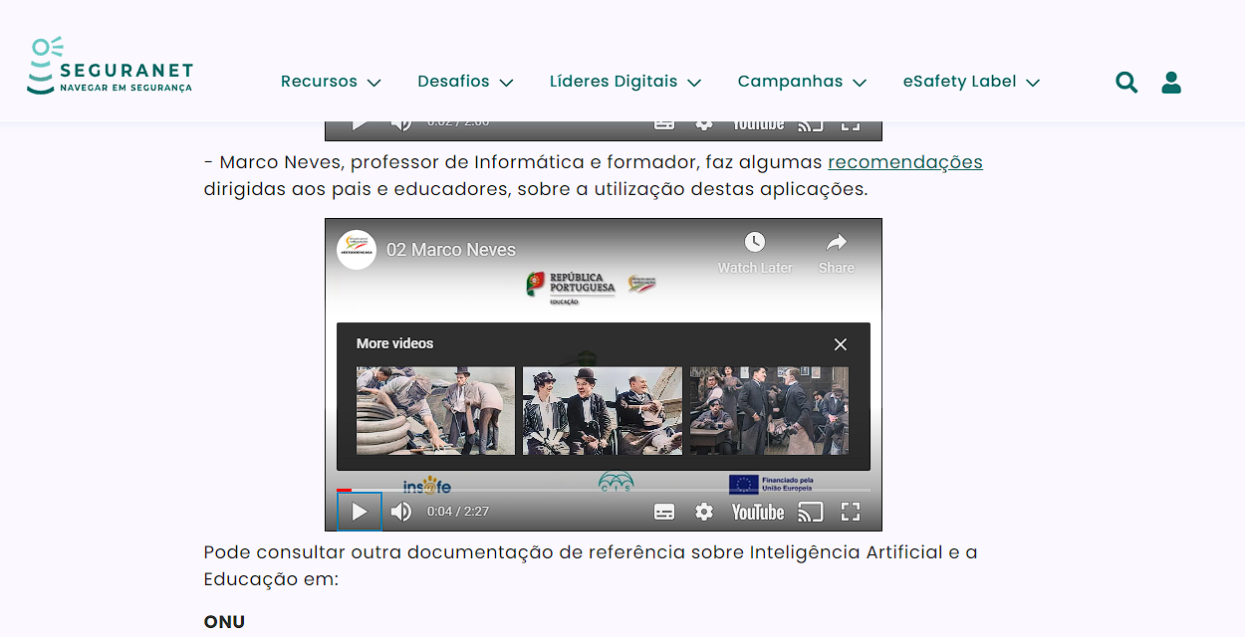

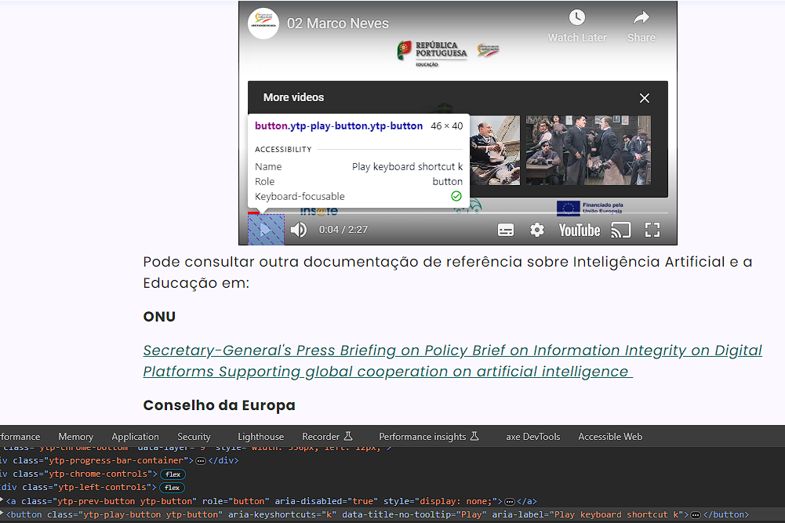

8.1
voltar à página inicial |  |  |  | 8 - ESTRUTURA DA PÁGINA
 | S | N | NA
 | x |  |  | 8.1 Quando se retira a CSS, todos os elementos HTML devem alinhar à esquerda
 |  |  |  | Quando se desativam todos os estilos visuais, o conteúdo da página é apresentado alinhado à esquerda e apresenta-se de forma linear.

 | Listagem de evidências
 |  |  |  |  | Notas:
 |  |  |  |  | Ao retirar o CSS os elementos e conteúdos do sítio web apresentam-se alinhados à esquerda.

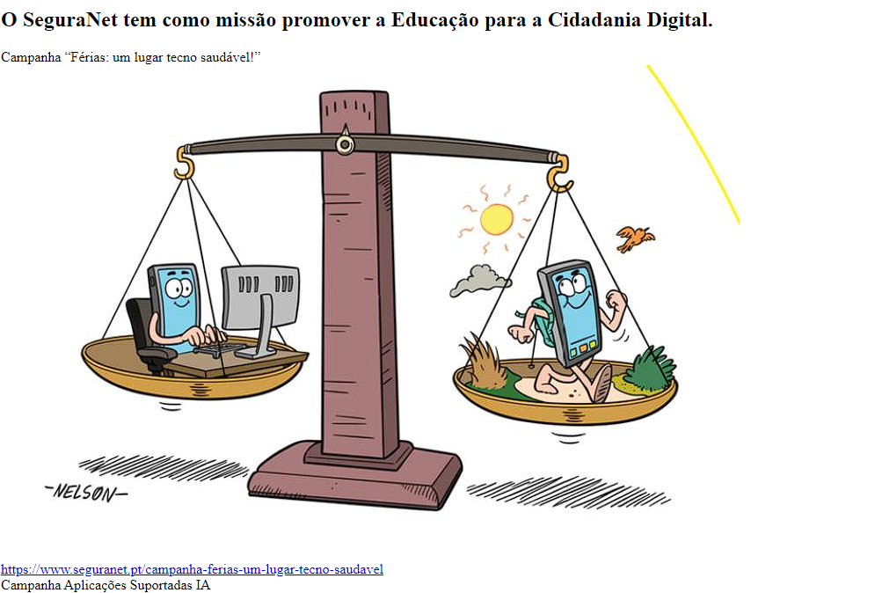

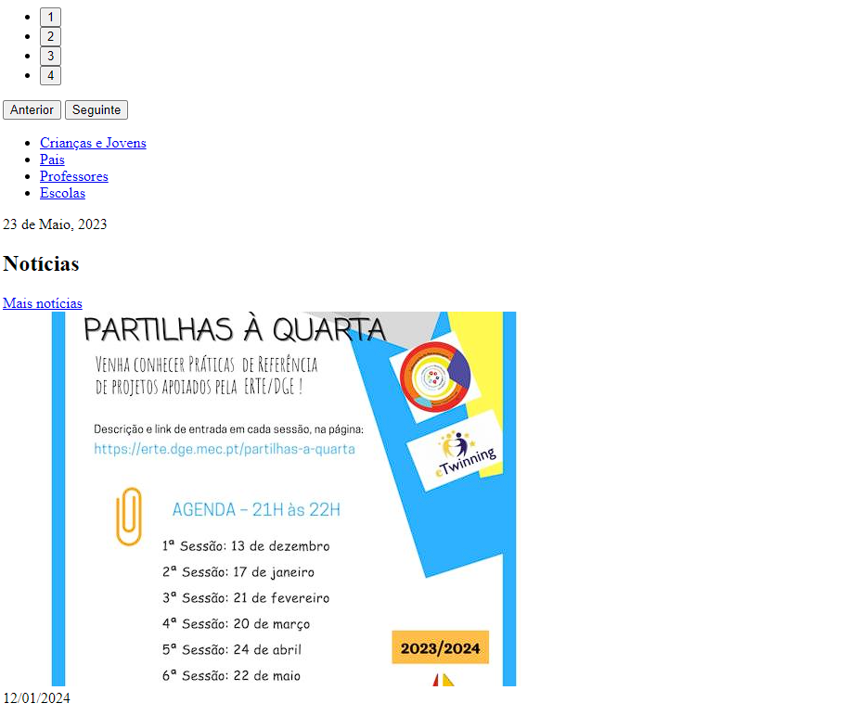

8.3
voltar à página inicial |  |  |  | 8 - ESTRUTURA DA PÁGINA
 | S | N | NA
 | x |  |  | 8.3 Quando se retira a CSS, deve ser possível reconhecer a semântica dos diversos elementos
 |  |  |  | Os elementos que estruturam o conteúdo devem estar semanticamente bem estruturados, usando os elementos de HTML apropriados a cada tipo de conteúdo, como títulos, parágrafos, listas, ...

 | Listagem de evidências
 |  |  |  |  | Notas:
 |  |  |  |  | Ao retirar o CSS reconhece-se à semântica dos diversos elementos. O único caso onde não se verifica é no login, embora o mesmo seja lido por um leitor de ecrã e está devidamente identificado utilizando ARIA.

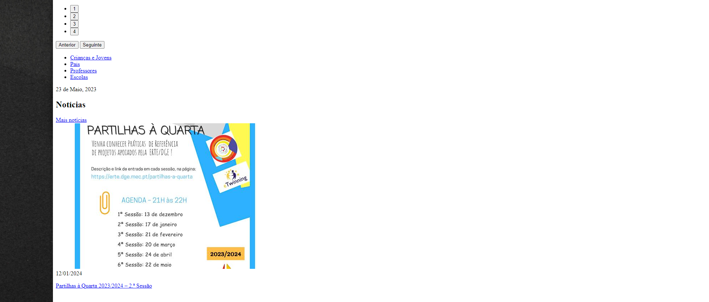

9.1
voltar à página inicial |  |  |  | 9 - SINTAXE DO HTML
 | S | N | NA
 |  |  | x | 9.1 A página apresenta-se sem erros de (x)HTML
 |  |  |  | A página não deve apresentar erros de sintaxe de (x)HTML.

 | Listagem de evidências
 |  |  |  |  | Notas:
 |  |  |  |  | Validaram-se as páginas no Validador de HTML W3C, e o relatório não apresenta erros, apenas alguns avisos.

